상품제안서
48절 고급형 수첩 피콕그린 | 상품코드: S29201

 |  |  |  |  |  |  | 02-713-8555 | www.synergygift.co.kr
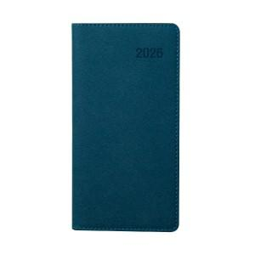

【상세/제작정보】 | <div>​<span style="font-size: 14pt;"></span></div>

【인쇄/포장옵션】 | 불박, 금박, 은박 / 포장불가능

【공급단가】 | 수량 | 50~ | 300~ | 500~ | 1,000~ | 5,000~
*VAT별도 | 단가 | 4,920원 | 4,500원 | 4,390원 | 4,320원 | 4,170원

【상품 URL】 | https://www.synergygift.co.kr:443/src/goods_detail.php?gdno=29201

